Теория
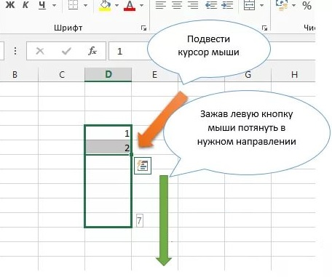
Электронные таблицы (ЭТ) предназначены для хранения и обработки информации, представленной в табличной форме.
Наиболее популярные программы для работы с электронными таблицами: Microsoft Excel, OpenOffice Calc, Google диск таблица.

Ярлыки программ для работы с электронными таблицами

Электронная таблица состоит из столбцов и строк. Заголовки столбцов обозначаются буквами или сочетаниями букв (А, С, АВ и т. п.), заголовки строк - числами (1, 2, 3 и далее).
Адрес ячейки определяется сначала по букве столбца, затем по номеру строки.
Например, текст в этой строке записан в ячейке с номером А10. Когда заканчивается латинский алфавит, номера столбцов определяются двойной буквой, например АF11
В процессе работы с электронными таблицами достаточно часто требуется выделить несколько ячеек - диапазон ячеек.
Диапазон задается адресами ячеек верхней и нижней границ диапазона, разделенными двоеточием, например А1:С12
Можно выделить несколько ячеек в столбце (диапазон А2:А4), несколько ячеек в строке (диапазон С1:Е1) или прямоугольный диапазон (диапазон СЗ:Е4)
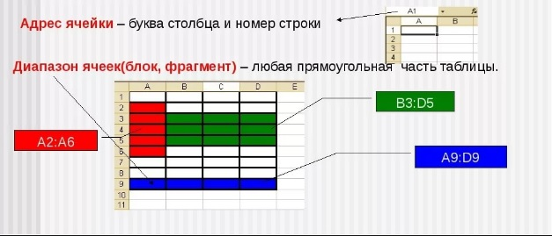

При работе на компьютере электронная таблица существует в форме рабочего листа, который имеет имя (например, Лист 1. В нашей книге листы называются "Теория", "Компьютер 1" и тд.).
Рабочие листы объединяются в книги, причем пользователь может вставлять, копировать, удалять и переименовывать рабочие листы.
При создании, открытии или сохранении документа в электронных таблицах речь идет фактически о создании, открытии или сохранении книги.

В ячейках электронной таблицы можно автоматически вычислять математические и статистические формулы.
Формулы представляют собой выражения, по которым выполняются вычисления значений на листе.
Вводить формулу надо со знака равно ( = ). Это надо для того, чтобы Excel понял, что в ячейку вводится именно формула, а не данные.
Например, формула =5+2*3 перемножает два числа и прибавляет к результату третье.
В формулу можно вставлять значения из ячеек. Например, Если в ячейку А2 записать формулу =А1+2, то значение ячейки будет сумма числа 2 и числа записанного в ячейке А1.
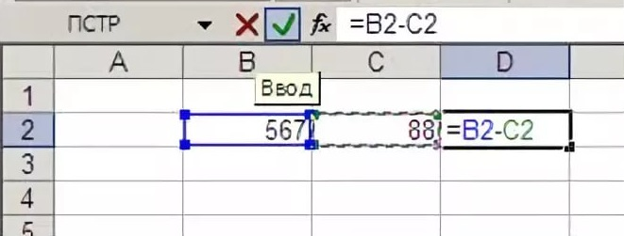

Электронные таблицы позволяют строить диаграммы и графики. Для посторения графика необходимо выделить диапазон ячеек с данными, затем выбрать "Вставка-диаграмма".
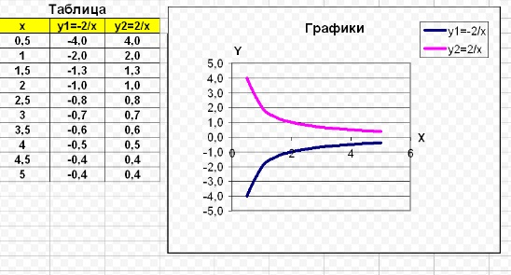

Одной из особенностей электронных таблиц является автозаполнение. Если вы написали формулу в одной ячейке и вам ее надо скопировать в соседнюю ячейку, но с изменением данных
вы можите подвести мышку к правому нижнему углу ячейки (там нарисован маленький квадрат) и за него копировать формулу на несколько ячеек.

Компьютер 8
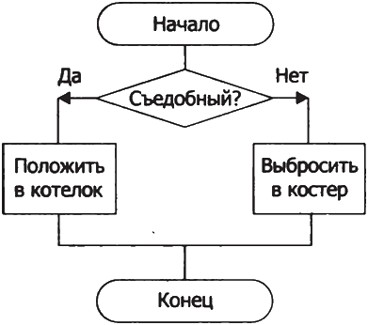
Задание: Повторите схему работы с обранными грибами. | Инструкция к выполнению
 | 1) Выберете пункт меню "Вставка"
 | 2) Выберете подпункт "изображение"
 | 3) В появившемся окне нарисуйте схему
 | 4) Выберете "Сохранить и закрыть"
 | 5) При необходимости внесения изменений сделайте двойной щелчек по картинке.

 | После выполнения задания впишите слово "готово" в поле для ответов на листе "Ответ"

После выполнения задания ответь на ряд вопросов:
На уроке были поставленны цели:
1) Познакомиться с программным приложением для работы с электронными таблицами, предназначенным для обработки числовых данных.
2) Познакомиться со структурой электронных таблиц.
3) Познакомиться со способами работы с электронными таблицами.
Достиг ли ты всех поставленных целей (да/нет)

Если нет, опиши какую цель ты не смог достигнуть:
Да

Опиши как тебе понравилось или не понравилось задание:

Компьютер 9
Задание: создайте поле для игры в шахматы как на образце.
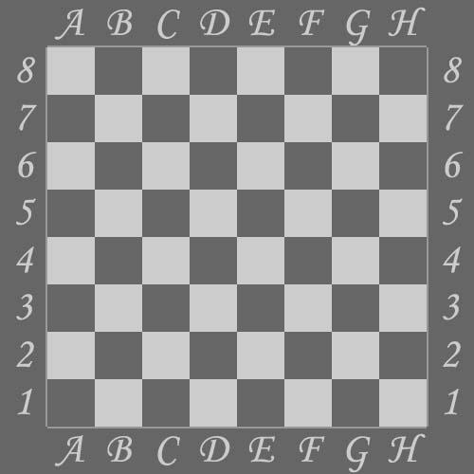
 | Инструкция к заданию
 | 1) Измините размеры строк и столбцов
 | Для этого поведите курсор мыши к разделительной полоске в названии строки и столбца и зажав правую кнопку мыши сдвинте границу
 | 2) Закрасте соотвествующие ячейки черным цветом
 | Для этого щелкните по нужной ячейке и выбирите инструмент заливка
 | 3) Подпишите строки и столбцы

После выполнения задания ответь на ряд вопросов:
На уроке были поставленны цели:
1) Познакомиться с программным приложением для работы с электронными таблицами, предназначенным для обработки числовых данных.
2) Познакомиться со структурой электронных таблиц.
3) Познакомиться со способами работы с электронными таблицами.
Достиг ли ты всех поставленных целей (да/нет)

Если нет, опиши какую цель ты не смог достигнуть:

Опиши как тебе понравилось или не понравилось задание:

Компьютер 10, 11, 12
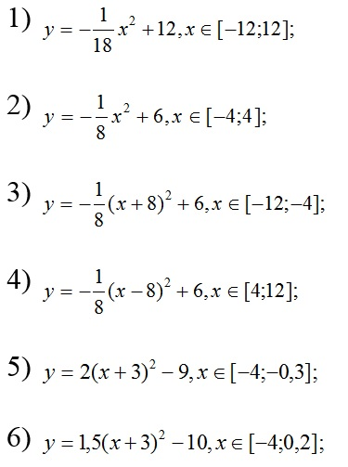
Постройте графики функции: | Для этого запоните следующую таблицу:
 | х | y1 | y2 | y3 | y4 | y5 | y6 | ВНИМАНИЕ!!!
 |  |  |  |  |  |  |  | Графики 1 и 2 выполняет компьютер №10
 |  |  |  |  |  |  |  | Графики 3 и 4 выполняет компьютер №11
 |  |  |  |  |  |  |  | Графики 5 и 6 выполняет компьютер №12
 |  |  |  |  |  |  |  | Каждый из компьютеров строит график по всем столбцам

 |  |  |  |  |  |  |  | Ключевое ответ: | Что получилось на графике:
 |  |  |  |  |  |  |  | Выпишите ключевой ответ в лист "Ответ"
 |  |  |  |  |  |  |  | Инструкция по выполнению
 |  |  |  |  |  |  |  | 1) Для того, чтобы построить график необходимо заполнить таблицу
 |  |  |  |  |  |  |  | 2) Выберете нужную ячейку таблицы, например Е3
 |  |  |  |  |  |  |  | 3) Напишите знак"="
 |  |  |  |  |  |  |  | 4) Перепешите формулу данную слева в таблицу, заменяя х на занчение из ячеек столбца D
 |  |  |  |  |  |  |  | 5)ВНИМАНИЕ знак деления "/", знак умножения"*"
 |  |  |  |  |  |  |  | 6) Должна получится формула, например для ячейки Е3 правильная формула будет выглядеть так:
 |  |  |  |  |  |  |  | "=-(1/18)*D3*D3+12"
 |  |  |  |  |  |  |  | 7) Для того чтобы не вводить номера ячеек с клавиатуры, можно щелкать по нужной ячейке правой клавищей мыши
 |  |  |  |  |  |  |  | 8) Нажмите клавишу "Enter"
 |  |  |  |  |  |  |  | 9) Если введенные вами данные были правильны в ячейке автоматически посчитется фомула
 |  |  |  |  |  |  |  | 10) Например для ячейки Е3 правильное значение "4"
 |  |  |  |  |  |  |  | 11) Автозаполнением заполните остальные ячейки столбца
 |  |  |  |  |  |  |  | ВНИМАНИЕ: для автозаполнения подведите мышь правому нижнему углу ячейки с готовой формулой
 |  |  |  |  |  |  |  | зажмите левую клавишу мыши и потяните мышь вниз
 |  |  |  |  |  |  |  | 12) Аналогичным способом заполните оставшиеся ячейки таблицы
 |  |  |  |  |  |  |  | 13) Выделити таблицу без строчки с названием и столбца со значениями Х
 |  |  |  |  |  |  |  | 14) Нажмите в меню слова "вставка" и выберете пункт "диаграмма"
 |  |  |  |  |  |  |  | 15) В появившемся справа меню выберете тип диагарммы "график"

 |  |  |  |  |  |  |  | Подсказка: для ввода однотипных формул используйте автозаполнение.
 |  |  |  |  |  |  |  | Подсказка 2: х2 равносильно записи х*х или х^2
Компьютер 10:
После выполнения задания ответь на ряд вопросов:
На уроке были поставленны цели:
1) Познакомиться с программным приложением для работы с электронными таблицами, предназначенным для обработки числовых данных.
2) Познакомиться со структурой электронных таблиц.
3) Познакомиться со способами работы с электронными таблицами.
Достиг ли ты всех поставленных целей (да/нет)

Если нет, опиши какую цель ты не смог достигнуть:

Опиши как тебе понравилось или не понравилось задание:

Компьютер 11
После выполнения задания ответь на ряд вопросов:
На уроке были поставленны цели:
1) Познакомиться с программным приложением для работы с электронными таблицами, предназначенным для обработки числовых данных.
2) Познакомиться со структурой электронных таблиц.
3) Познакомиться со способами работы с электронными таблицами.
Достиг ли ты всех поставленных целей (да/нет)

Если нет, опиши какую цель ты не смог достигнуть:

Опиши как тебе понравилось или не понравилось задание:

Компьютер 12
После выполнения задания ответь на ряд вопросов:
На уроке были поставленны цели:
1) Познакомиться с программным приложением для работы с электронными таблицами, предназначенным для обработки числовых данных.
2) Познакомиться со структурой электронных таблиц.
3) Познакомиться со способами работы с электронными таблицами.
Достиг ли ты всех поставленных целей (да/нет)

Если нет, опиши какую цель ты не смог достигнуть:

Опиши как тебе понравилось или не понравилось задание:

